TABLES
FOTO | PRECIO (COLP) | TIPO | MARCA | REFERENCIA | TAMAÑO PANTALLA (Pulg) | GRAFICOS | PESO (kg) | DIMENSIONES (cm) | COLOR | SISTEMA OPERATIVO |  | MEMORIA INTERNA |  | PROCESADOR |  |  | MEMORIA RAM | CANTIDAD DE PUERTOS |  | BATERIA | FUNCIONALIDADES_VARIAS
 |  |  |  |  |  |  |  |  |  | Tipo | Version | Capacidad (GB) | Tipo | Marca | Referencia | Velocidad | Capacidad (GB) | USB | HDMI
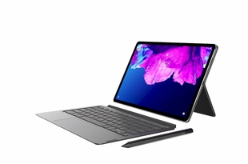 | $ 1,649,000.00 | Tablet | Lenovo | P11 | 11 |  |  |  | GRIS | Android | 10 | 128 |  | Qualcomm |  | 8C, 8x Kryo 260 a 2.0 Ghz | 6 | Puerto USB Tipo C |  |  | Resolución 2k para imágenes nitidas y realistas. 4 Altavoces sincronizados con Dolby Admos Teclado y lapiz Camara frontal 8 Mpx, camara Posterior 13 Mpx Duración bateria 12 horas
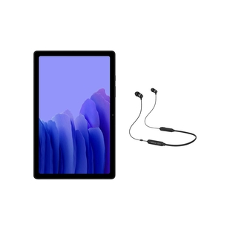 | $ 797,000.00 | Tablet | Samsung | SM-T500NZAECOO | 10.4 |  |  |  | GRIS | Android | Android | 64 |  | Qualcomm | Snapdragon 662 | 4.2 Ghz, 4:1.8 Ghz | 3 | USB 2.0 |  |  | Conexión WiFi y Sistema Auto Hotspot. Quick Share paracompartir documentos. Sonido Dolby Atmos que se escucha desde 4 altavoces. Resolucióndepantalla 2000 x 1200 (WUXGA+). Conexión adatos WiFi Conectividad Bluetooth, WiFi
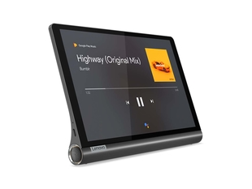 | $ 798,000.00 | Tablet | Lenovo | Yoga Smart | 10 |  |  |  | NEGRO | Android | 9 | 64 |  | Qualcomm | Snapdragon 8-Core 439 | 2.0 Hgz | 4 | USB Tipo C |  |  | Resolución Full HD. Cuerpo en aluminio, ligero y elegante. Family Fiends, seguridad al navegar. Camara Frontal de 5 Mpx Camara posterior de 8 Mpx
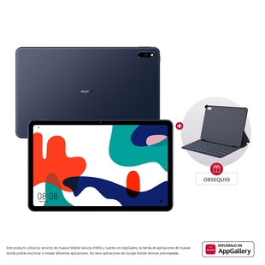 | $ 1,399,000.00 | Tablet | Huawei | Matepad | 10.4 |  | 0.460 |  | GRIS | Android | 10.0 | 128 |  | Huawei Hisilicion | KIRIN 820 | 2.36 Ghz | 4 | USB Tipo C |  |  | Display IPS para colores mas reales. Disfruta lo último en conexión WiFi Resolución pantalla 2000 X 1200 Camara frontal de 8 Mpx Camara posterior de 8 Mpx Garantia de 12 Meses
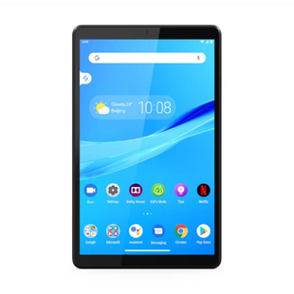 | $ 429,000.00 | Tablet | LENOVO | Smart TabM8 | 8 |  |  |  | GRIS | Android | 9 | 32 |  | MediaTek | Helio A22 | 2.0 Ghz | 2 | Puerto USB |  | 5000 mAh, mayor tiempo de uso | Google Assistant, manejo asistido a sus tareas. Family Friends, seguridad al navegar. GPS+GLONASS, mayorprecisión en ubicación. Dobly Atmos, sonido mas nitido. Resolusión pantalla de 1280 x 800 Camara frontal 2 Mpx Camara posterior 5 Mpx

IMPRESORAS
FOTO | PRECIO (COLP) | TIPO | MARCA | REFERENCIA | COLOR | VELOCIDAD DE IMPRESIÓN |  | RESOLUCION DE IMPRESIÓN |  | RENDIMIENTO POR RECARGA DE TINTA |  | AREA DE IMPRESIÓN | CONTROLADOR | PAIS DEORIGEN | CONECTIVIDAD | COMPATIBILIDAD | USO | CARACTERISTICAS | DIMENSIONES EN mm | PESO | Sistema alimentación de papel | PANTALLA | VELOCIDAD Scaneo | RESOLUCIÓN SCANNER | FORMATO ARCHIVO DIGITALIZADO | TIPO DE INSUMO | IMPRESIÓN A DOBLE CARA | VOLTAJE DE ENTRADA | CONSUMO ENERGIA | GARANTIA
 |  |  |  |  |  | NEGRO | COLOR | NEGRO | COLOR | NEGRO | COLOR |  |  |  |  |  |  |  | anch x prof x alt
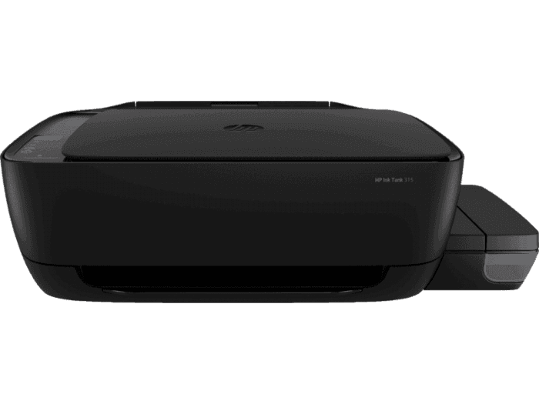 | $ 549,000.00 | Impresora Inkyet Printers | HP | Ink Tank 315 | Negro | 14 spp | 18 spp | 1.200 X 1.200 PPP | 4800 X 1200 dpi | 5.000 Paginas aprox. | 8.000 Paginas aprox. | 216 X 355 mm | HP PCL 3 GUI | China | Hi-Speed USB 2.0 | Mac y Windows | Casa y oficina | Multifuncional / Todo en uno | 525 x 310 x 158 | 4.67 Kg | Una, con capacidad para 60 hojas y/o 5 sobres | 7 Segmentos, Icono LCD | Normal hasta 21 segundos | 1200 X 1200 PPP | JPEG, TIFF, PDF, BMP, PNG. | 1_ Tanques Tinta negra. 3_ Tanques Tinta magenta, cian, Amarillo | Manual | 120 V AC 50/60 Hz | 0.07 W Apagada, 2.1 W encendida, 0.88 W en suspensión. | 1 Año
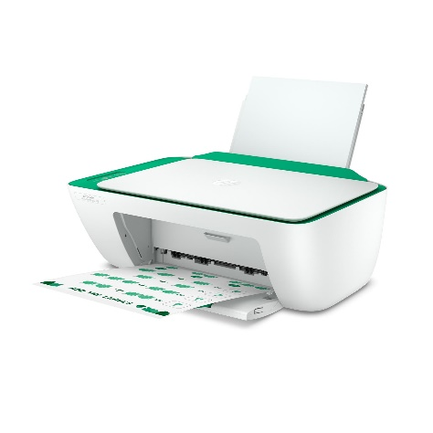 | $ 159,000.00 | Impresora Deskjet Ink Advantage | HP | 2375 (7WQ01A | BLANCO | 7.5 ppm | 5.5 ppm | 1.200 X 1.200 PPP | 4.800 X 1.200 PPP |  |  |  |  |  | USB | Windows | casa | Multifuncional | 350 x 470 x 190 |  | Una |  |  |  |  | 4 Cartuchos de tinta | Manual | 120 V AC 50/60 Hz |  | 1 año
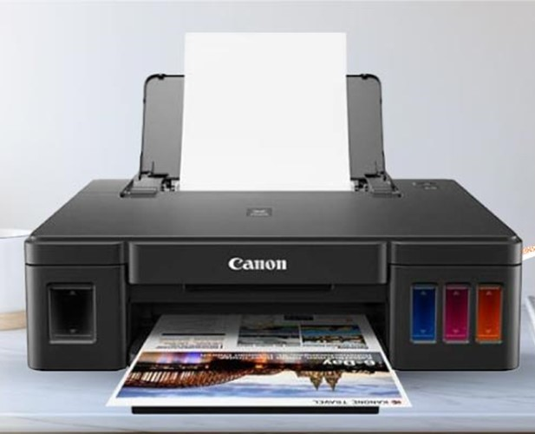 | $ 409,000.00 | Impresora Inyección de tinta | CANON | G1110 | NEGRO | 8.8 ppm | 5 ppm | 600 x 600 | 4.800 x 1.200 | 6.000 Paginas aprox. | 7.000 Paginas aprox |  |  |  | USB 2.0 | Windows | Hogar | Multifuncional | 445 x 330 x 135 |  | Automatica |  | No Scanner |  |  | 4 Tanques de tinta |  | 120 V AC 50/60 Hz |  | 1 Año
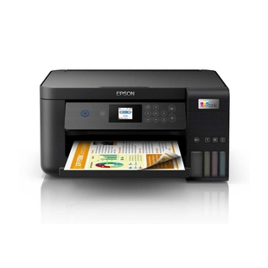 | $ 999,000.00 | Impresora de Inyección de tinta | EPSON | Ecotank L4260 | Negro | 33 ppm | 15 ppm | 5760 x 1440 dpi | 5760 x 1440 dpi | 7.500 Paginas aprox | 6.000 Paginas aprox |  |  |  | Conexión con cable, USB 2.0, Wi - Fi Direct | Smartphone, tablet o computadora, movil. | Empresarial Hogar | Multifuncional Inhalambrica, Ampliación, Impresión personalizada, sistema ADF, permite imprimir desde casa u oficina. | 380 x 350 x 190 |  | Automatica | Smart Panel |  | 1200 x 2400 dpi |  | 4 Tanques de tinta | Automatica | 120 V AC 50/60 Hz |  | 1 Año
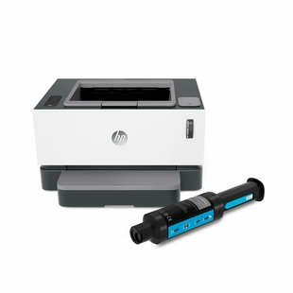 | $ 799,000.00 | Impresora Laser | HP | 1000 W Neverstop | BLANCO | 20 ppm |  | 600 x 600 dpi |  | 5.000 Paginas aprox. |  |  |  |  | Inalambrica, USB 2.0 de alta velocidad, Wifi | Windows, no compatible con Mac | Empresarial | Impresión Laser | 380 x 300 x 220 |  | Automatica | Panel de control | No Scanner |  |  | Toner | Manual | 120 V AC 50/60 Hz |  | 1 Año

